Incidencias
Falla detectada | Urgencia | Impacto | Nivel de prioridad
Apagado inesperado en computadoras | Alto | Alto | Crítico
Disponibilidad de computadoras | Alto | Alto | Crítico
Problemas en el mouse | Bajo | Bajo | Bajo
Ruidos extraños al encender las computadoras | Media | Medio | Medio
Reinicio inesperado en el equipo de cómputo | Alto | Alto | Crítico | Nivel de prioridad |  | Tiempo de atención | Tiempo de resolución
Problemas en el teclado | Medio | Medio | Medio | Critico | 1 | 15 minutos | 4 horas
Problemas en el monitor | Medio | Alto | Alto | Alto | 2 | 30 minutos | 6 horas
Problemas mecanicos | Alto | Alto | Critica | Medio | 3 | 1 hora | 18 horas
 |  |  |  | Bajo | 4 | 4 horas | 24 horas
 |  |  |  | Muy bajo | 5 | - | -
Falla detectada | Urgencia | Impacto | Nivel de prioridad
La impresora no imprime | medio | Alto | Alto
Disponibilidad de las impresoras | Alto | Alto | Crítica
Fugas de tinta en las impresoras | Alto | Alto | Crítica
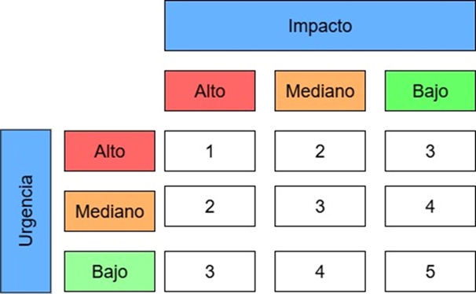
Fallas en la alimentación del papel | Medio | Medio | Medio
Problemas mecánicos | Medio | Medio | Medio
Error de bandeja vacía | Media | Medio | Medio
Impresión borrosa | Medio | Medio | Medio
Manchas en las impresiones | Media | Medio | Media
Ruidos extraños en las impresoras | Medio | Medio | Medio

